Initial
Penjelasan Tahapan Sebelum Memulai Proyek

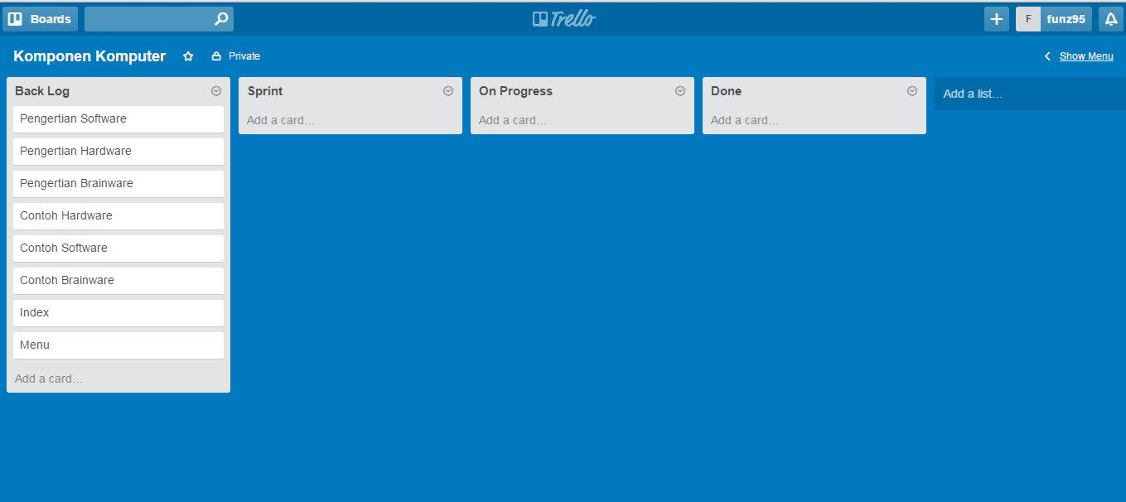

Product Backlog : | Done :
1. Pengertian Software
2. Pengertian Hardware
3. Pengertian Brainware
4. Contoh Hardware
5. Contoh Software
6. Contoh Brainware
7. Index
8. Menu

Sprint 1
Penjelasan pada Sprint 1

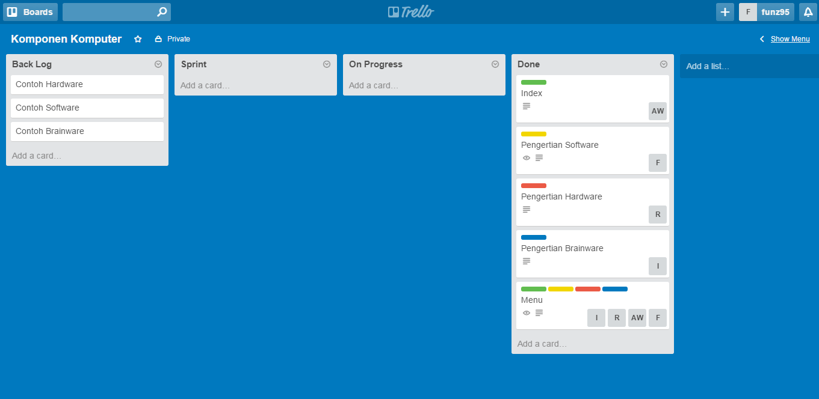

Product Backlog : | Done :
1. Contoh Hardware | 1. Index
2. Contoh Software | 2. Pengertian Software
3. Contoh Brainware | 3. Pengertian Hardware
 | 4. Pengertian Brainware
 | 5. Menu

Sprint 2
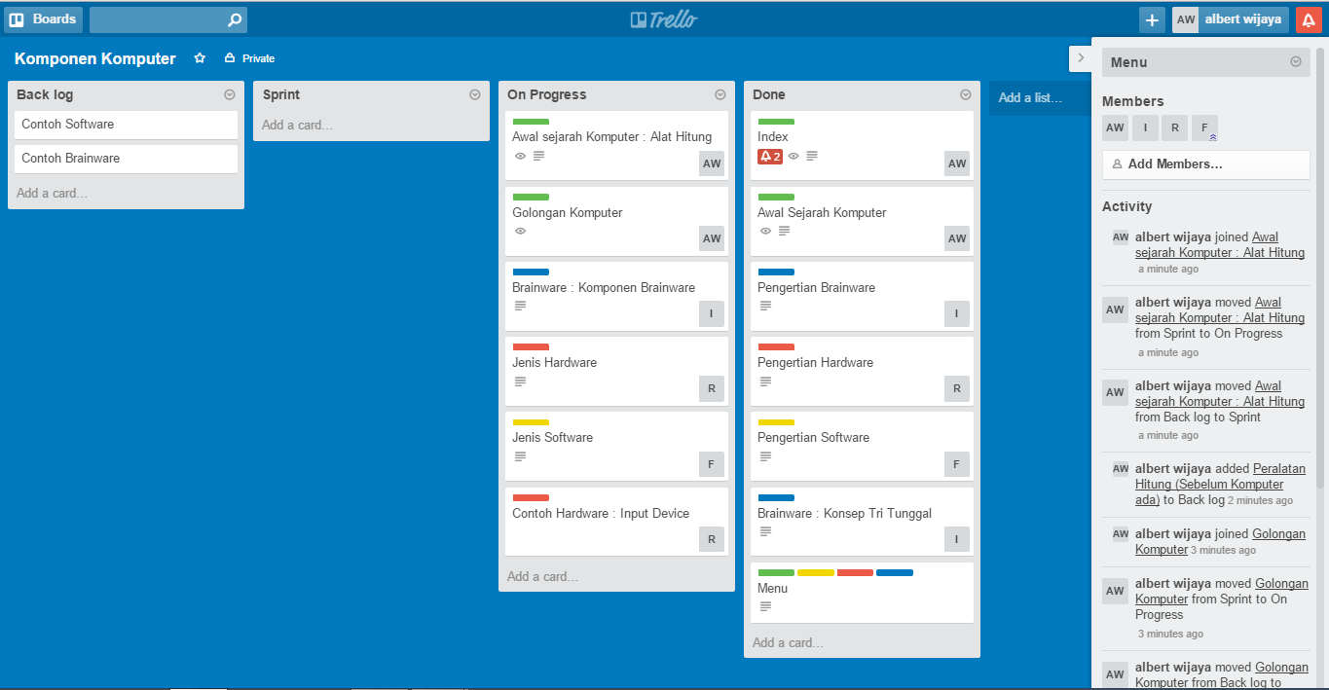
Penjelasan pada Sprint 2

Sprint 3
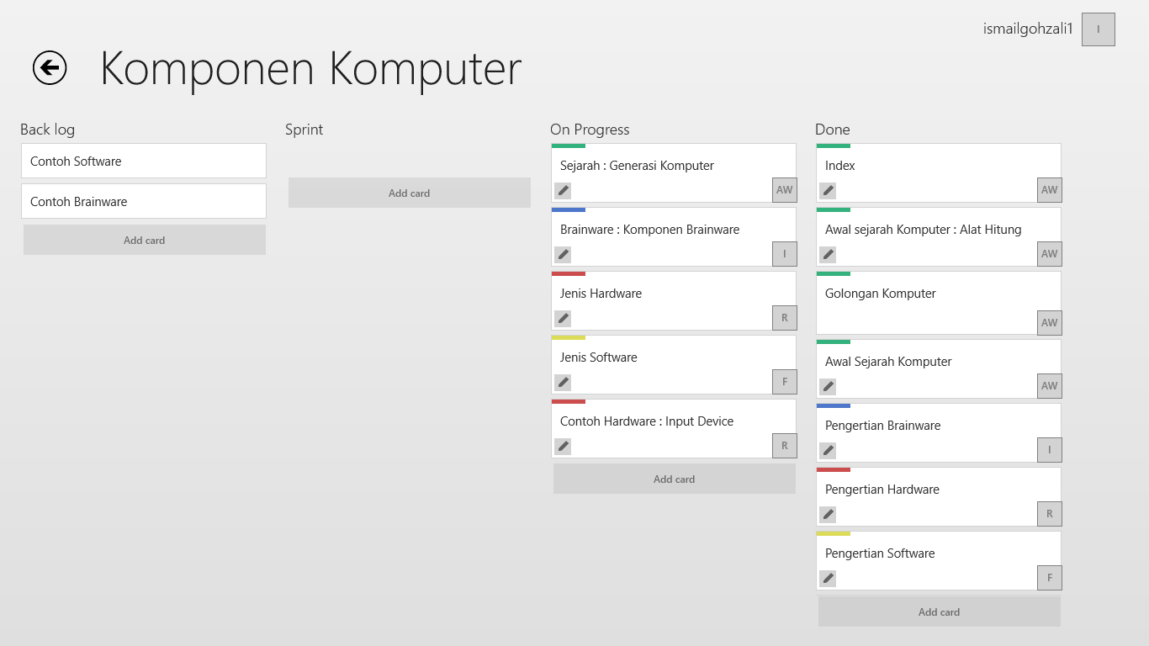
Penjelasan pada Sprint 3

Sprint 4
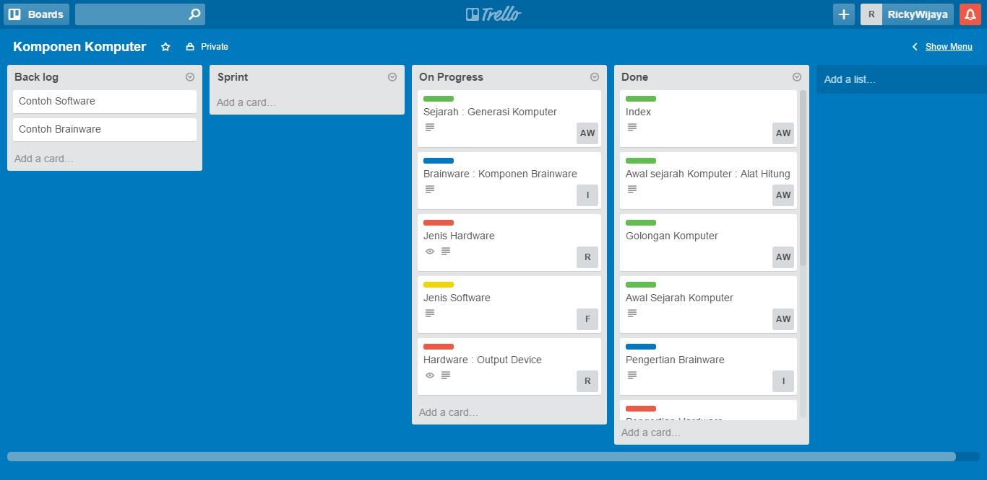
Penjelasan pada Sprint 4

Sprint 5
Penjelasan pada Sprint 5

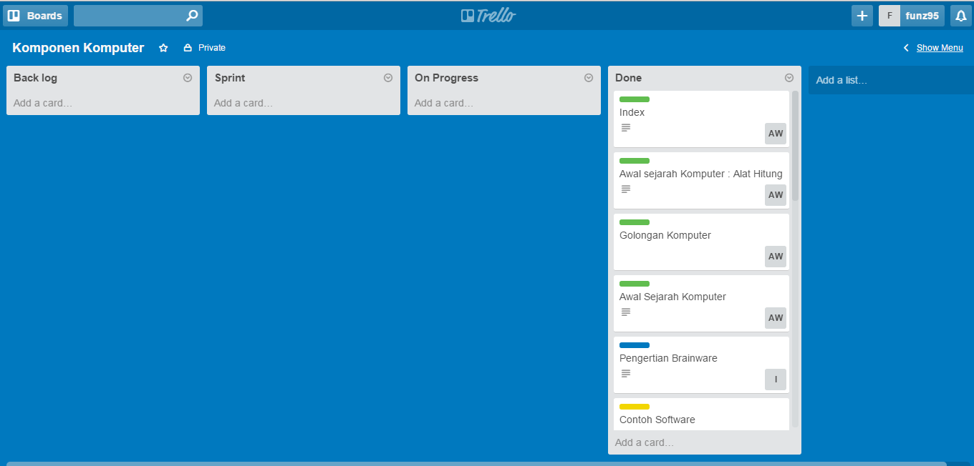

 | Done :
 | 1. Index
 | 2. Awal Sejarah Komputer :Alat Hitung
 | 3. Golongan Komputer
 | 4. Awal Sejarah Komputer
 | 5. Pengertian Brainware
 | 6. Contoh Software
 | 7. Pengertian Hardware
 | 8. Pengertian Software
 | 9. Contoh Hardware : Input Device
 | 10. Brainware: Konsep Tri Tunggal
 | 11. Menu
 | 12. Sejarah : Generasi Komputer
 | 13. Brainware : Komponen Brainware
 | 14. Jenis Hardware
 | 15. Jenis Software
 | 16. Hardware : Output Device
 | 17. Contoh Brainware

